Dane2
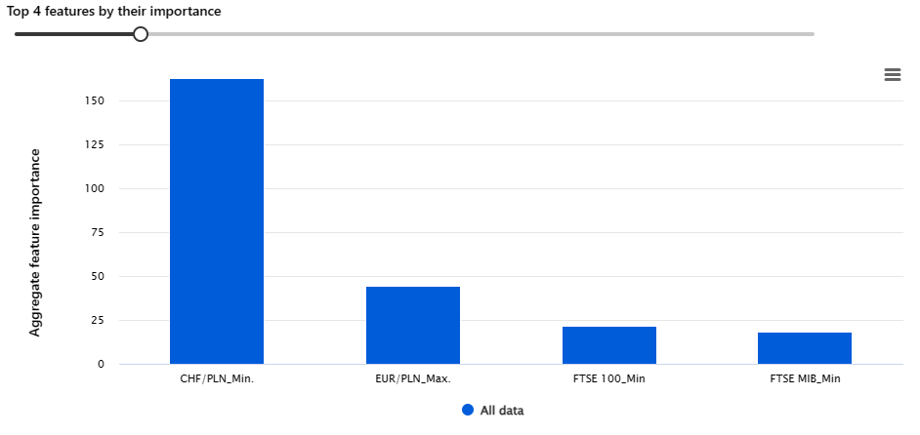
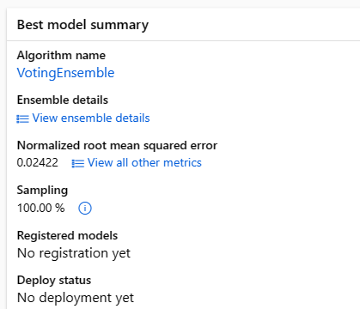
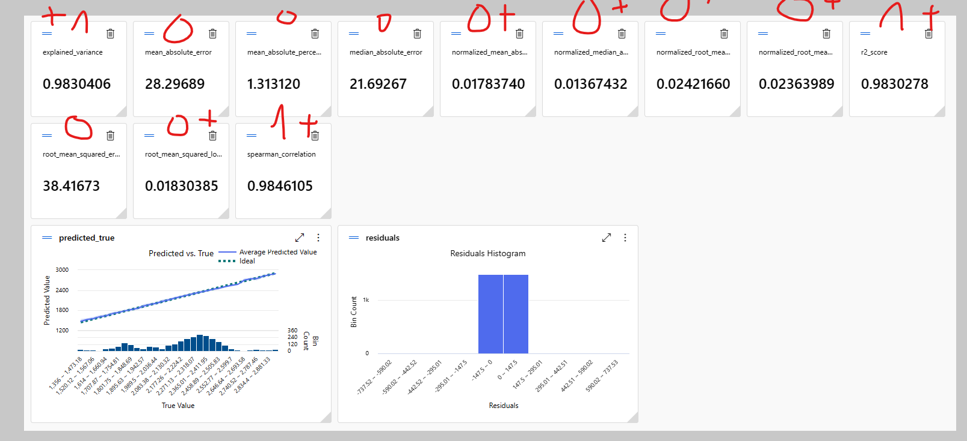
Okres:
Początek: | 2011-01-20
Koniec: | 2022-12-29
Przesunięcie: | 0
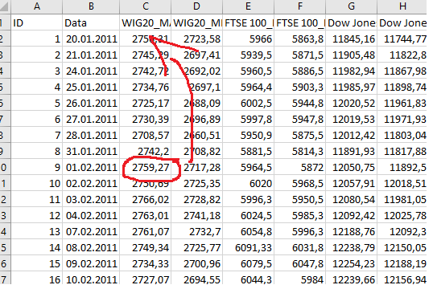
Prognoza: | Jest
 |  | Wig 20 przesuniety o jeden do góry w celu prognozy z np. Poniedzialku na wtorek (uczy się czy dane wtorkowe zgadzaja się z danymi poniedziałkowymi z innych gield)

Dane3
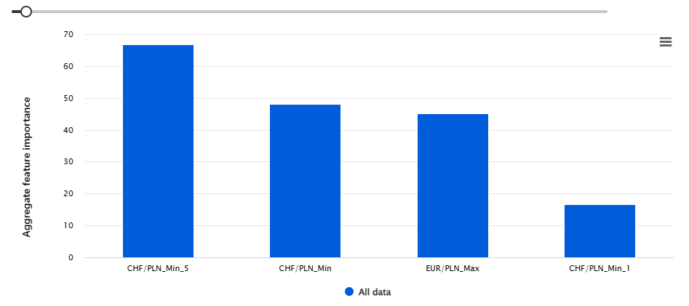
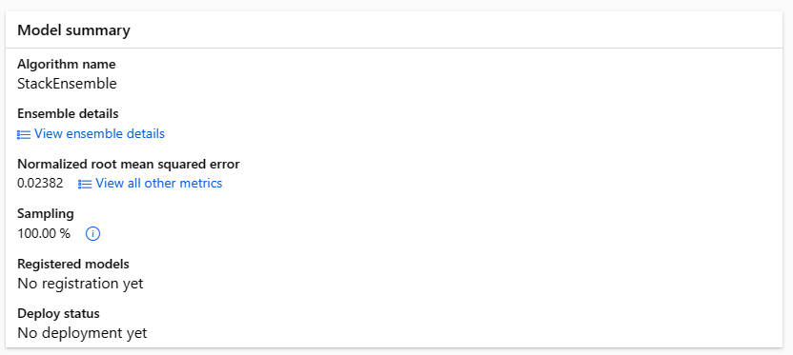
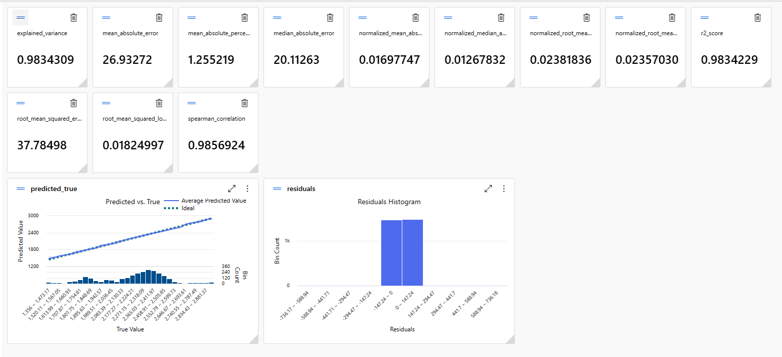
Okres:
Początek: | 2011-01-20
Koniec: | 2022-12-29
Przesunięcie: | 1-5
Prognoza: | Jest

 |  | Dane z gield i walut przesuniete od 1 do 5 dni. Dane które wychodzą np. w poniedziałek będą prognozować wtorek

Dane4
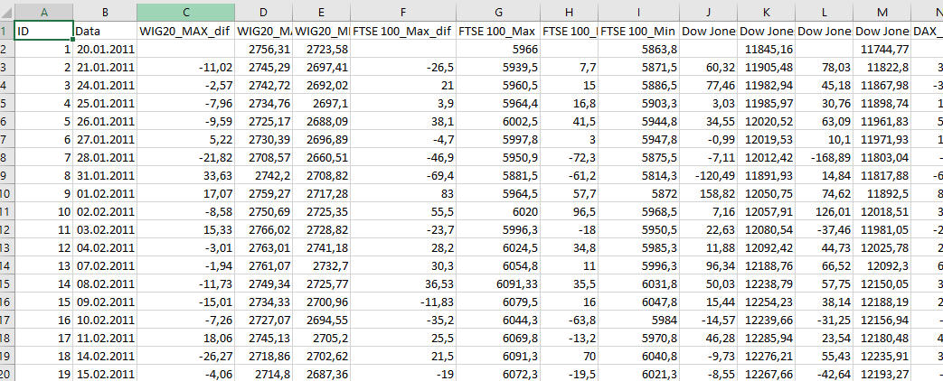
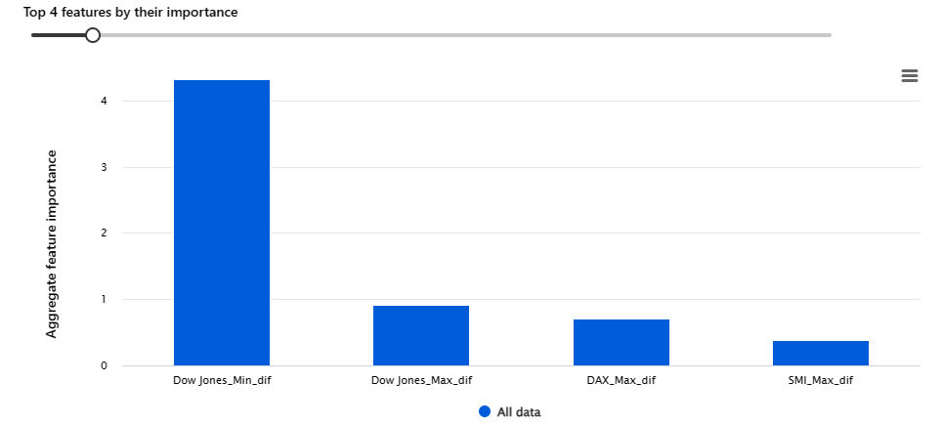
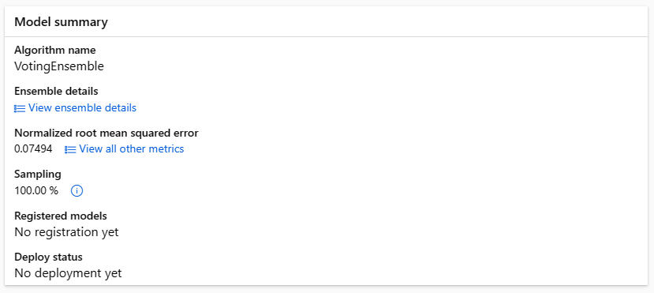
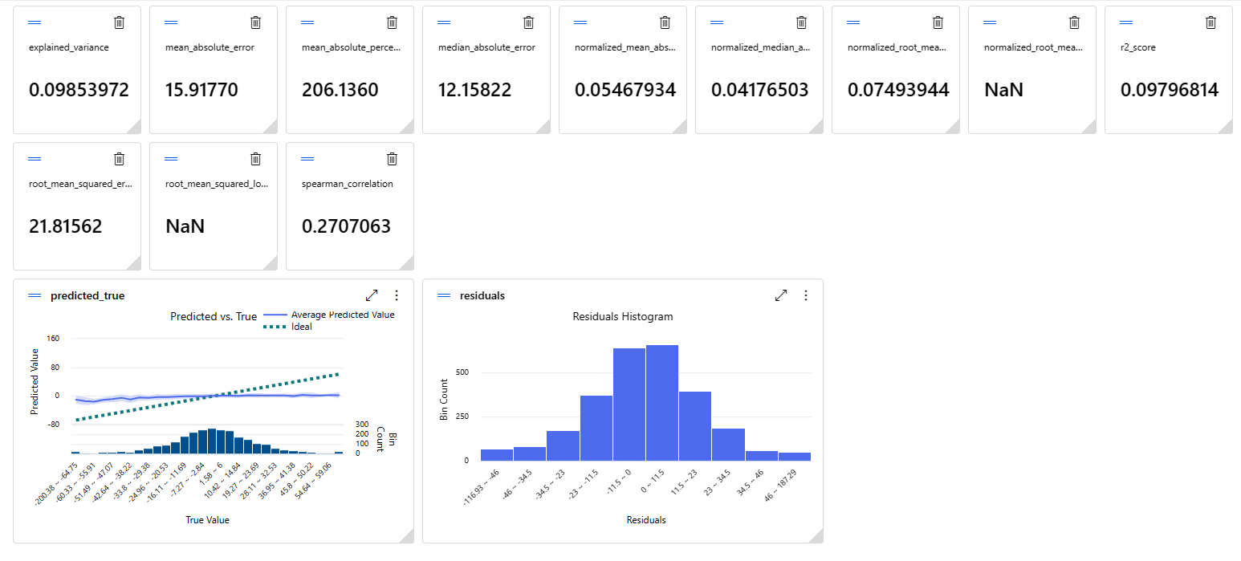
Okres:
Początek: | 2011-01-20
Koniec: | 2022-12-29
Przesunięcie: | 0
Prognoza: | Jest
Dodatkowa wartość + dif

Dane5
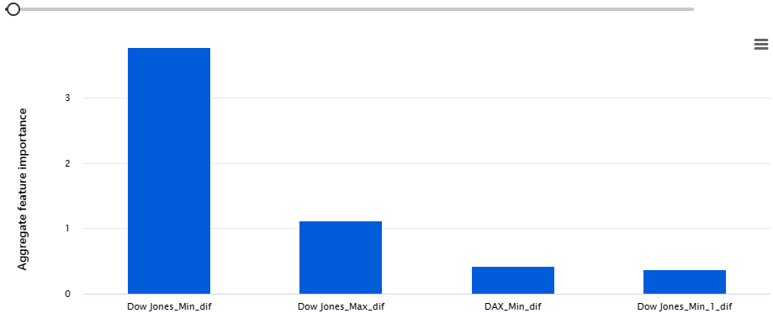
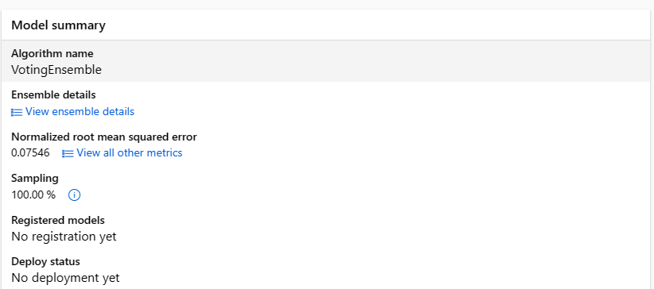
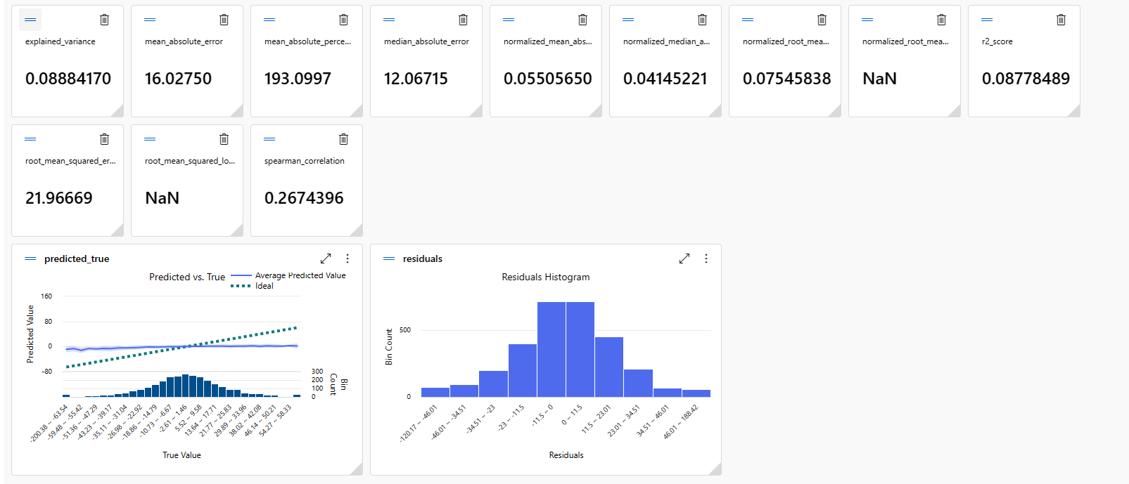
Okres:
Początek: | 2011-01-20
Koniec: | 2022-12-29
Przesunięcie: | 1-5
Prognoza: | Jest
Dodatkowa wartość + dif

